System Admin
Profile setting
Name
Birthday
Email
New password
Confirm new password
type name
Year
Day
Month
Email
Enter new password
Re-enter new password
Cancel
Save
Username
Password
Admin Log in
Log in
Admin Profile
Name : Carlos
Birthday : 15/05/1986
Email : admin@abc.com
OK
Edit

ArTech
admin@abc.com ▼
Add an user
Username
Defaut password
Email
School
type username
Enter password
Re-enter password
Enter email
▼
Cancel
Save

 |  |  |  |  |  |  | Log out
 |  |  |  |  |  |  | Profile

User Management

Find an user :
type username,school or city...
Search

Add a school

Add an user

ID | Username | Name | School | City | Email | Edit
1 | dhfd | Belgrano | Asociación Escuelas Lincoln | La Lucila | abc1@mail.com | Edit |  | Remove
2 | 32yu | Juan Manuel | Balmoral College | Banfield | abc2@mail.com | Edit |  | remove
3 | hi09 | Mercedes | Belgrano Day School | Buenos Aires | abc3@mail.com | Edit |  | remove
Edit an user
Username : carlos_fiena
Defaut password
Email
School
Enter password
Re-enter password
carlos@mail.com
St. John's School ▼
Cancel
Save
4 | alall | Julio Cortázar | Bernasconi Institute | Buenos Aires | abc4@mail.com | Edit |  | remove
5 | alumi | Raúl Alfonsín | Buenos Aires English High School | Buenos Aires | abc5@mail.com | Edit |  | remove
6 | westa4 | Diego Maradona | Northlands School | Buenos Aires | abc6@mail.com | Edit |  | remove
7 | huui9 | Juan Manuel | Saint Gregory's School | Banfield | abc7@mail.com | Edit |  | remove
8 | 234h | Lionel Messi | Otto Krause Technical School | Banfield | abc8@mail.com | Edit |  | remove
9 | hus34 | Sabatini | St. Andrew's Scots School | Banfield | abc9@mail.com | Edit |  | remove
10 | hyt | Emanuel Ginóbili | St. John's School | Banfield | abc9@mail.com | Edit |  | remove

<< < Page 2 > >>

Add/Edit school
School
Country City
Address
Tel Fax Fax
Description
type name of school
▼
▼
Address
description
Cancel
Save
School
School : St. John's School
Country : Argentina City : Banfield
Address : Panamericana Km. 48.800 .Ver Mapa
Tel : 12345678 Fax : 12345678 Fax
Description
Desde 1950 hemos educado a más de tres generaciones de argentinos, proveyéndolos de una sólida y distintiva formación.
Cancel
Edit

School Admin
Username
Password
School Log in
Log in
Kids' ISO 1400
admin@abc.com ▼

Profile
Log out

St. Andrew's Scots School Address : Buenos Aires
TEL : 123456789 Edit>>

Menu
⬥ Class
Add a class
Pupil
Add a pupil
Teacher
Add a teacher

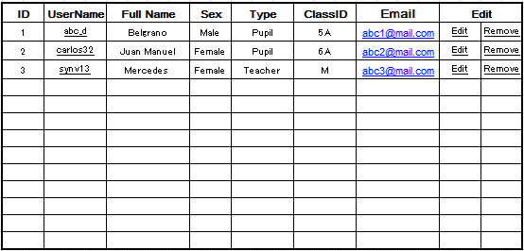

Enter pupil name
Enter pupil name

keyword
Add/Edit an user
Username
Defaut password
Email
Class
Sex Type
Enter password
Re-enter password
carlos@mail.com
5A▼
Cancel
Add
Male▼
description
Pupil▼
Enter Name
Find

Add class
ClassID
classID
description
Cancel
Save

Teacher
Username
Password
School Admin Log in
Log in

admin@abc.com ▼
Log out
Kids' ISO 1400
Find
keyword
Find
Class
5A▼

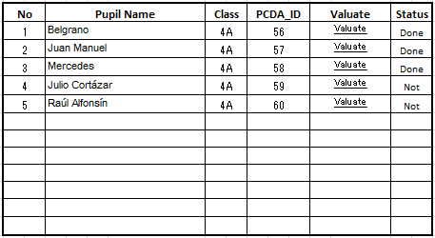

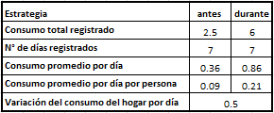
Teacher : teacherName
Pupil : pupilName
Date : 2014/05/20
Electricidad
Gas
Aqua
Residuos
Valuation Form

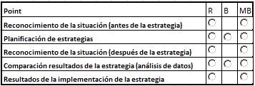
Evaluación de habilidad de gestión

Lograste analizar la situación de tu hogar. Aplicaste con éxito tus estrategias. Hiciste un excelente trabajo en la comparación de datos antes y durante la puesta en marcha de la estrategia. Trabajaste de maneraeficiente e incorporaste nuevos hábitos. Planificaste estrategias de forma creativa. Buscá orientarlas hacia un consumo responsable.

Hay medidor accesible
Frase Data
Toma de datos
Habiendo llevado a cabo el proyecto lograste comprobar que el consumo de tu hogar era de 0.36 Kwh antes de la estrategia y de 0.86 Kwh después de la estrategia. Como resultado se comprueba una variación del consumo de 0.5 Kwh.
Registro de datos
Realizaste los regiso ▼

Procesamiento de datos
Realizaste los regiso ▼

Datos No Fehacientes
Datos No Fehacient ▼

Sensibilización sobre la cuestión ambiental :
description

Contador
0

Cancel
Submit

